PL
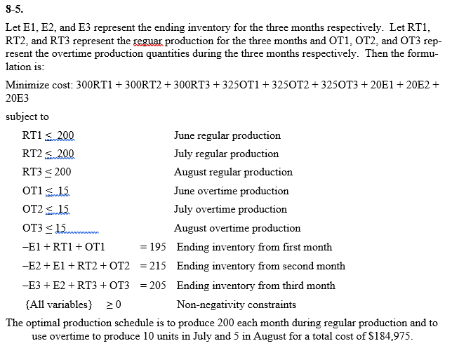

Inventarios
Calculo costo Ordenar |  |  | Calculo del Ia |  | Costo de Alistamiento |  | lo dan
Salarios compras | $ 120,000.00 |  | Alquiler de bodega | $ 30,000 | Salarios de operarios | $ 4,500 | calculo simple
Papeleria Compras | $ 950.00 |  | Salarios de bodega | $ 45,000 | Scrap en ajustes | $ 1,250 | calculo y suma
agua luz tel | $ 3,500.00 |  | Chips obsoleto | $ 6,000 | salarios supervisor de calidad | $ 450
elaboracion y envio de ordenes | $ 10,000.00 |  | agua luz tel | $ 4,375 | salario supervisor de produccion | $ 500
Pago de Impuestos municipales | $ 5,000.00 |  | Pago de Impuestos | $ 6,250 | otros | $ 150
suministros de oficina | $ 800.00 |  | suministros de oficina | $ 1,000 |  | $ 6,850
soporte tecnico de computadoras | $ 300.00 |  | soporte tecnico de computadoras | $ 375 | Número de alistameintos | 18
Total costos Ordenar | $ 140,550.00 |  | Total costos mantener | $ 93,000

Total de ordenes ultimo año | 600 |  | Costo Mercaderia Vendida | $ 2,900,000 | costo por Alistameinto | 380.56
 |  |  | Inventario final | $ 250,000
Costo de Ordenar | $ 234.25 | Co= cosrto de pedido de cada orden | Ia operativo | 2.95%
costo por pedido | $ 850.00
 |  |  | Ia total | 2.95%
Precio de compra | $ 5.78 |  | Costo unitarios Produccion | 6

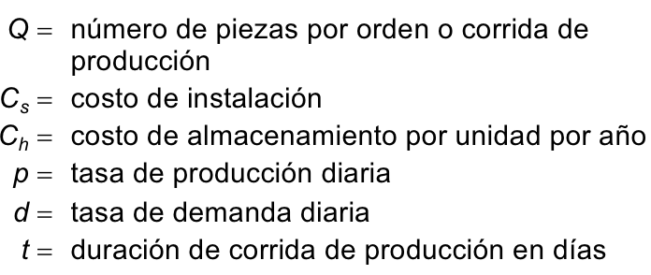
Demanda annual | $ 650,000.00 |  | Produccion diaria | 10000
Demanda diaria 304 | $ 2,138.1579
304

Oferta
Deterministico
Q | $90,883.76 |  | Q | 59,601.44

Costo de Ordenar | $7,754.55 |  | Costo de Ordenar | $4,150.25
Costo de Mantener | $7,754.55 |  | Costo de Mantener | $4,150.25
Costo de Compras | $3,757,000.00 |  | Costo de Compras | $3,900,000.00
Costo Total | $3,772,509.10 |  | Costo Total | $3,908,300.51
 |  |  |  |  | $ 135,791.41149
Respuesta comprar los chips a China.

Costo anual de almacenamiento = Costo anual de instalación

